Map
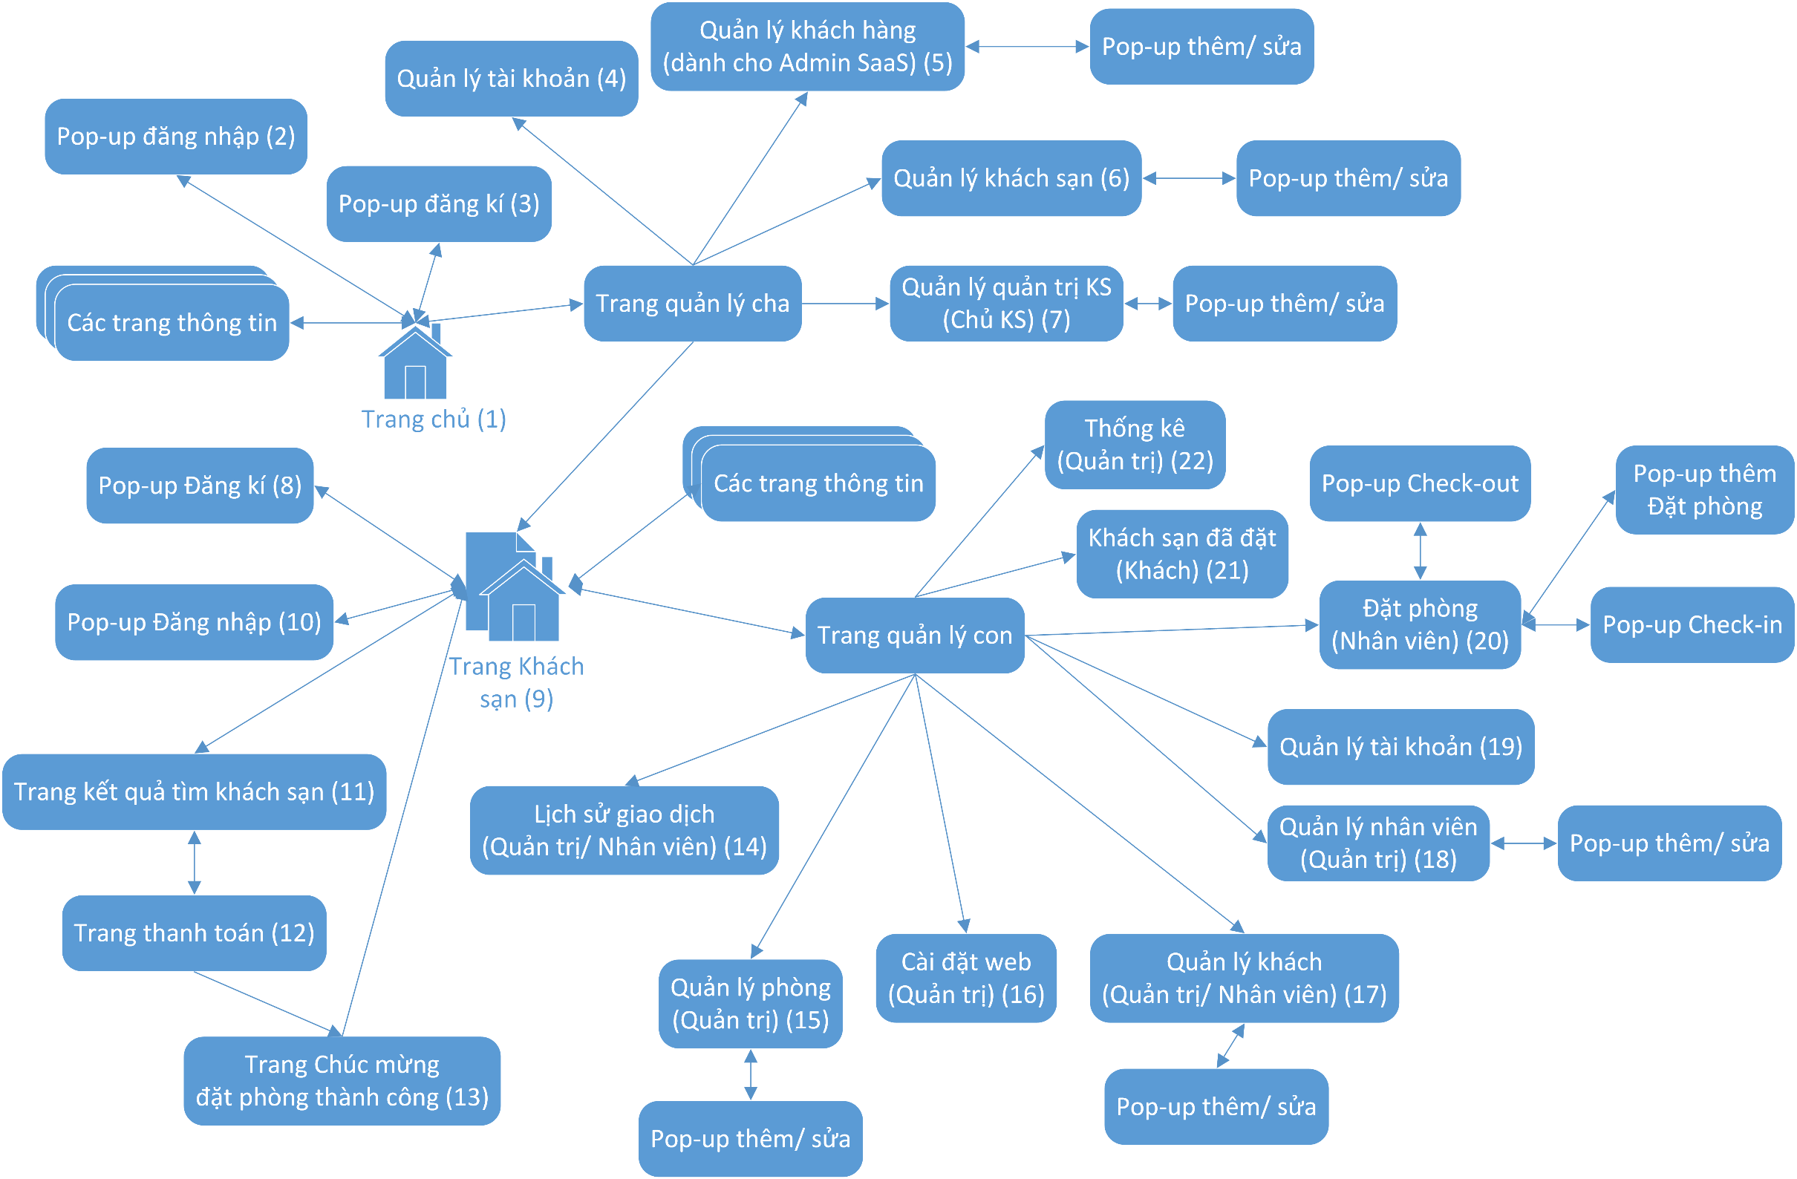

Tuần 3
Tuần 3 (12/5/2017 - 18/5/2017)
STT | Tên Task | Miêu tả | % Hoàn thành | Note
1 | Code màn hình (4) | Tạo menu quản lý tài khoản (cùng cấp với các menu quản lý khác) dùng để thay đổi các thông tin cá nhân của tài khoản đang đăng nhập như ngày sinh, avatar, tên, giới tính… | 80% | Lỗi méo avartar | 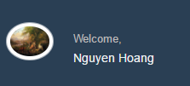
2 | Code màn hình (9) | Thiết kế 1 trang khách sạn với nội dung động. Theo mẫu có sẵn. Khung tìm phòng nằm ngay trang chủ | 100%
3 | Code màn hình (8) | Tích hợp pop-up đăng kí cho khách thuê phòng | 100%
4 | Code màn hình (10) | Đăng nhập dành cho khách thuê phòng, quản trị viên, nhân viên | 100%
5 | Sửa 2 task tuần 2 | Xem note lỗi chưa sửa ở tuần 2 | 0%

